APITest
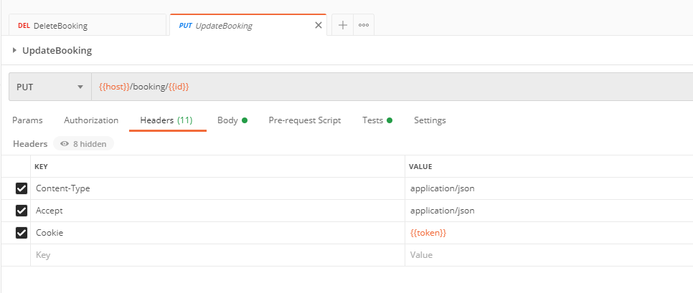

Para la colección se crearon diferentes variables de entorno que serán usadas y modificadas durantes la ejecución de los request para poderlos ejecutar continuamente sin ningun inconveniente y modificando cada uno de los campos para probas casos de error y casos de exito. La variable Id necesaria para la ejecución de los request GetBooking, Updatebooking y DeleteBooking. La variable token necesaria para la ejecución de los request Updatebooking y DeleteBooking La variable host que contiene la URL principal de cada request.

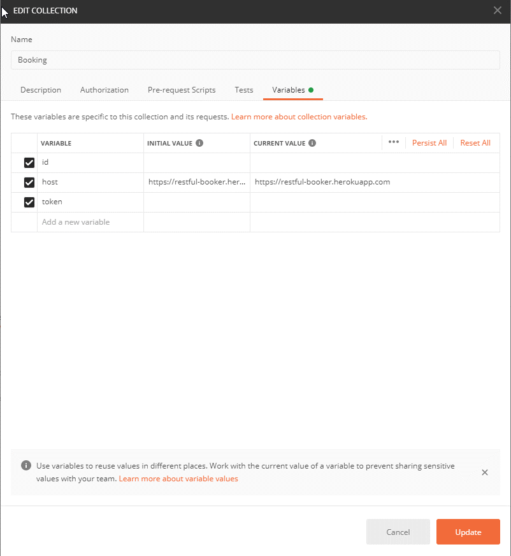

El Token será asignado al header Cookie y el Id se asigna directamente en la URL

CreateToken
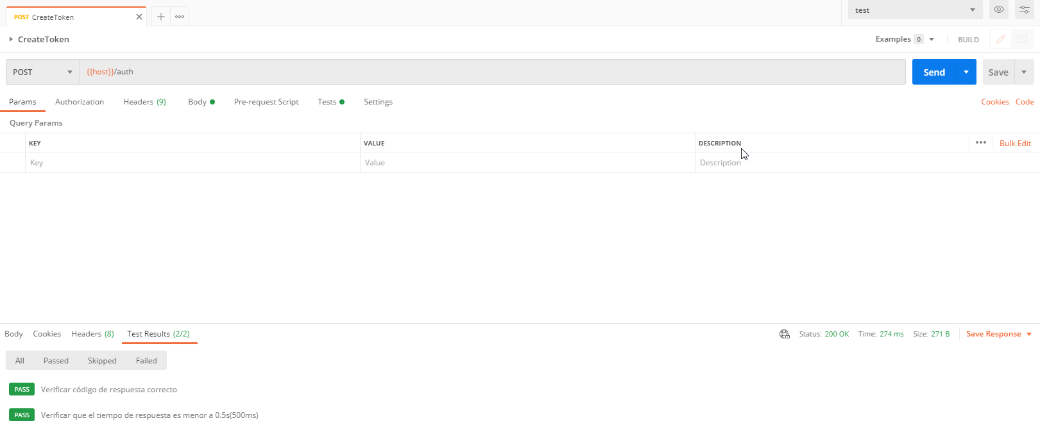
En la capacidad de CreateToken se está validando el tiempo de respuesta y el codigo de respuesta, se está asignando el token entregado en la variable de entorno token.

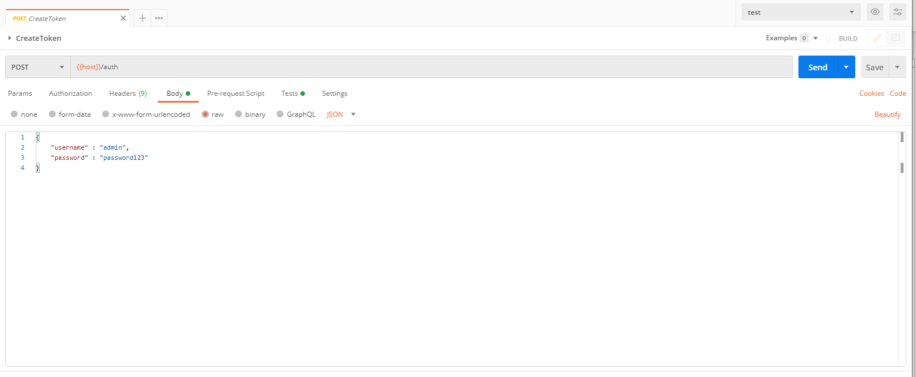

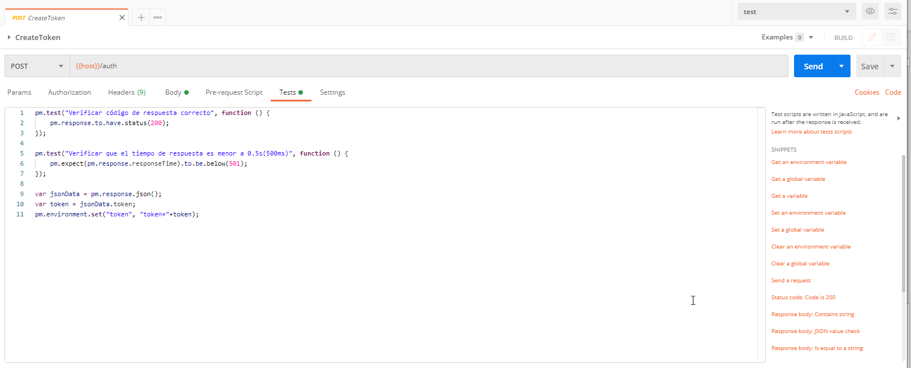

Observamos que se asignó el token en la variable para ser usado en un proximo request.

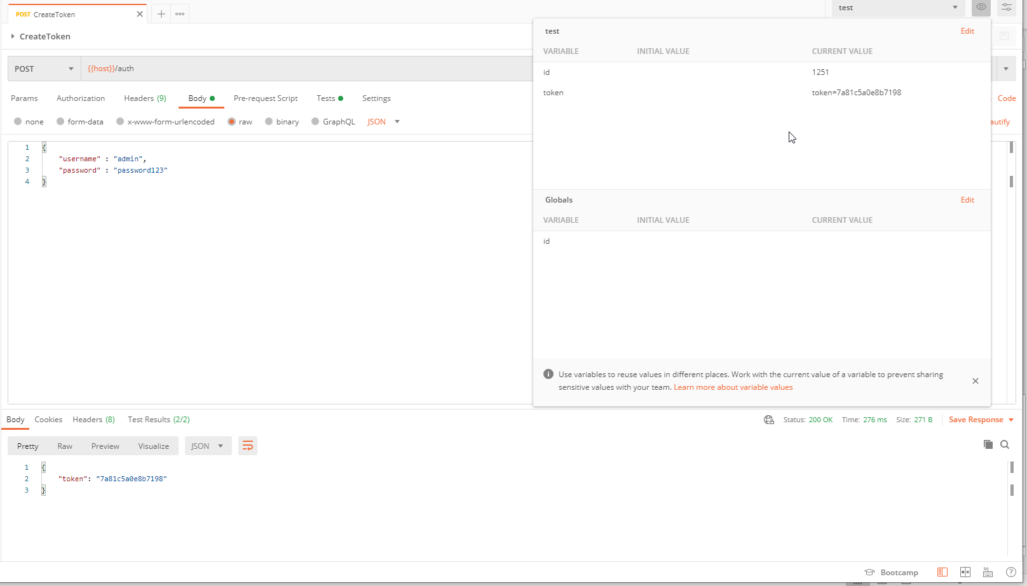

Observamos que todos los test dan como resultado exitoso

CreateBooking
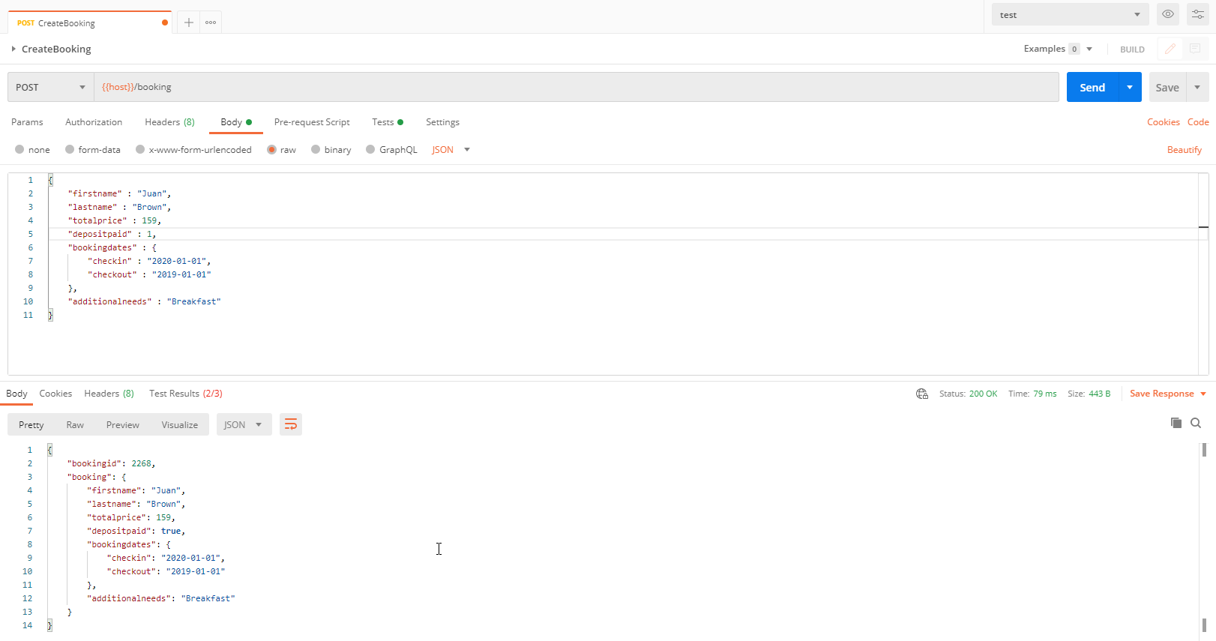
En la capacidad de CreateBooking se está validando el tiempo de respuesta y el codigo de respuesta, la creación correcta del libro validando cada uno de los campos y se está asignando el id entregado en la variable de entorno id.

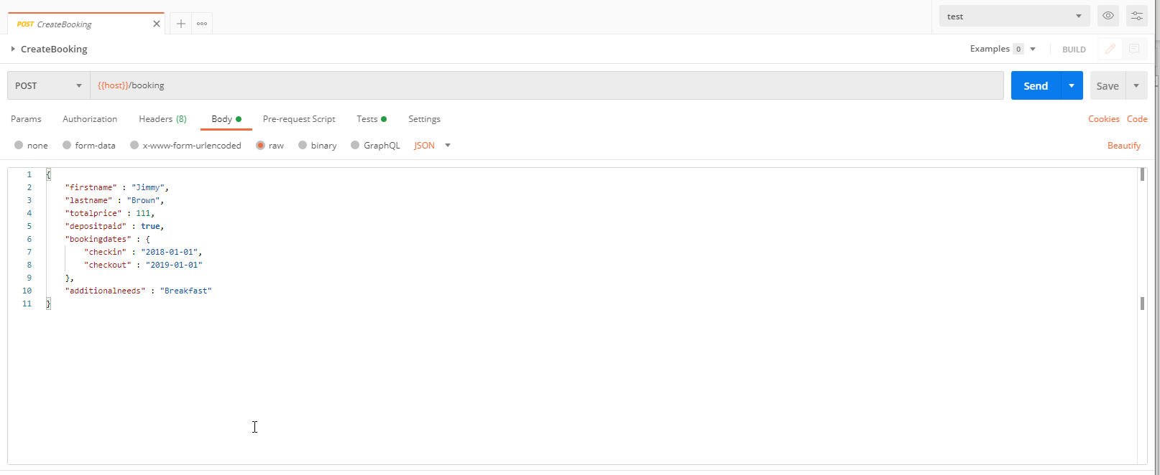

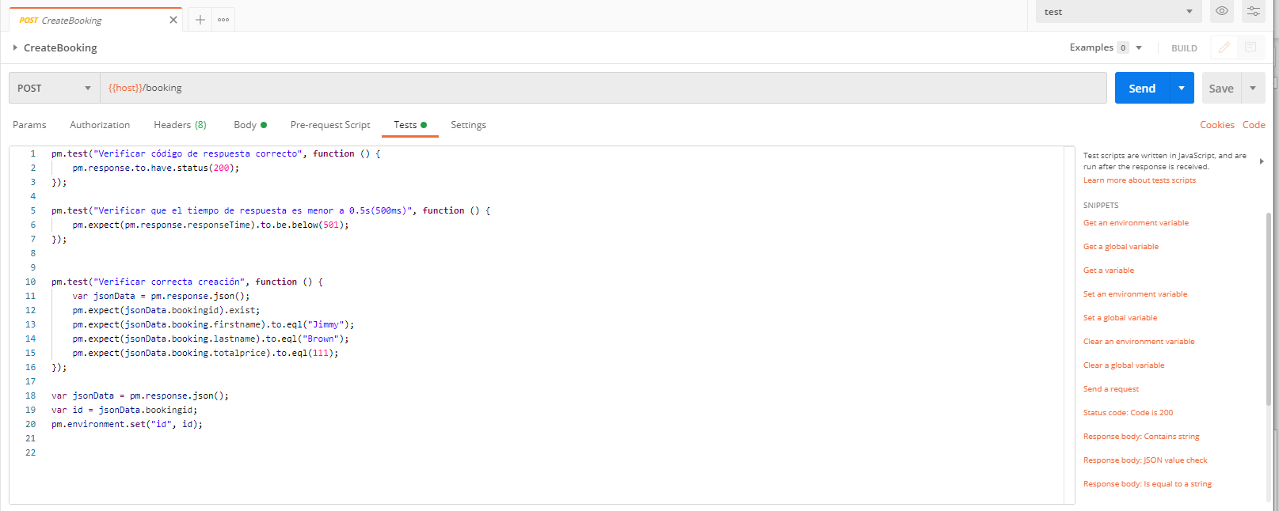

Observamos que se asignó el id en la variable para ser usado en un proximo request.

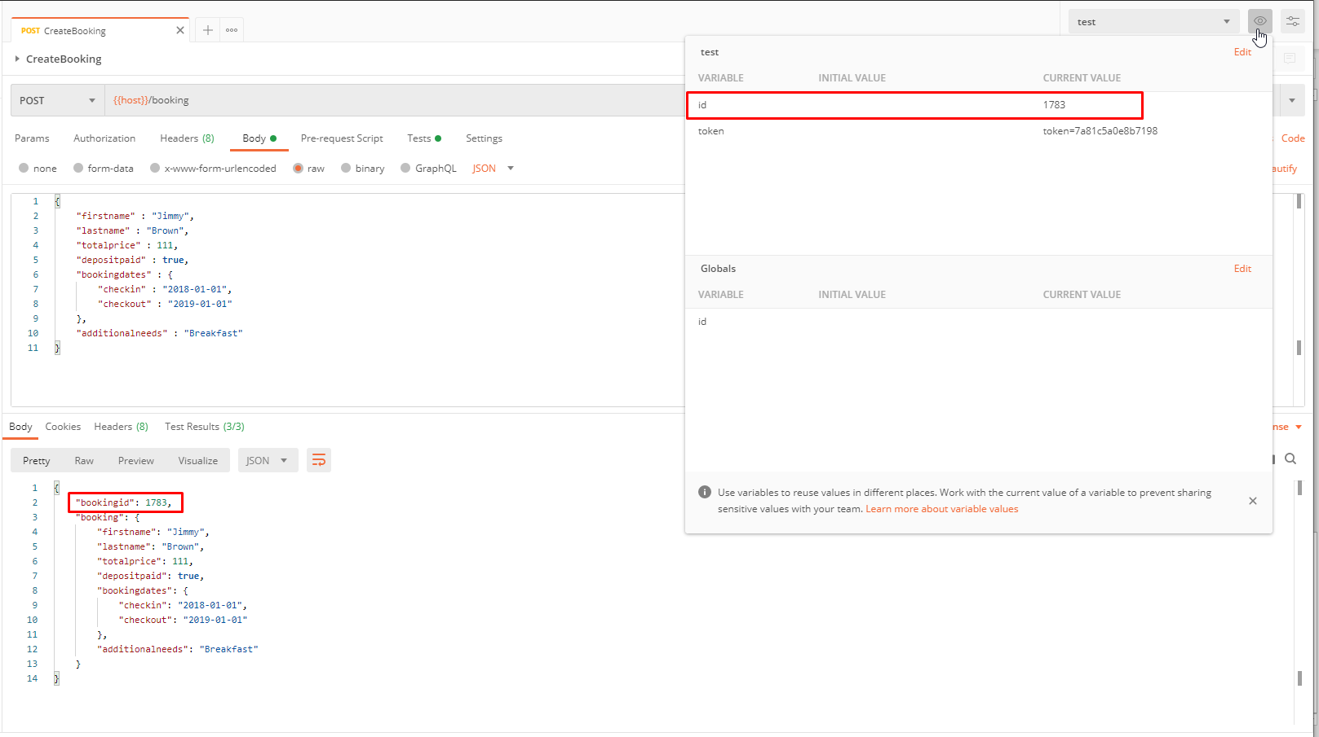

Observamos que todos los test dan como resultado exitoso

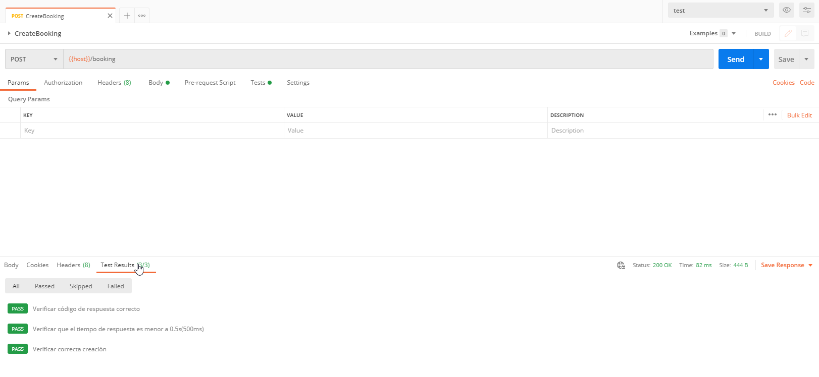

Realizamos casos de falló en donde vamos a comprobar que los servicios no se ejecutan correctamente cuando algun parametro no cumple con las reglas establecidas

Formato erroneo en la checkin
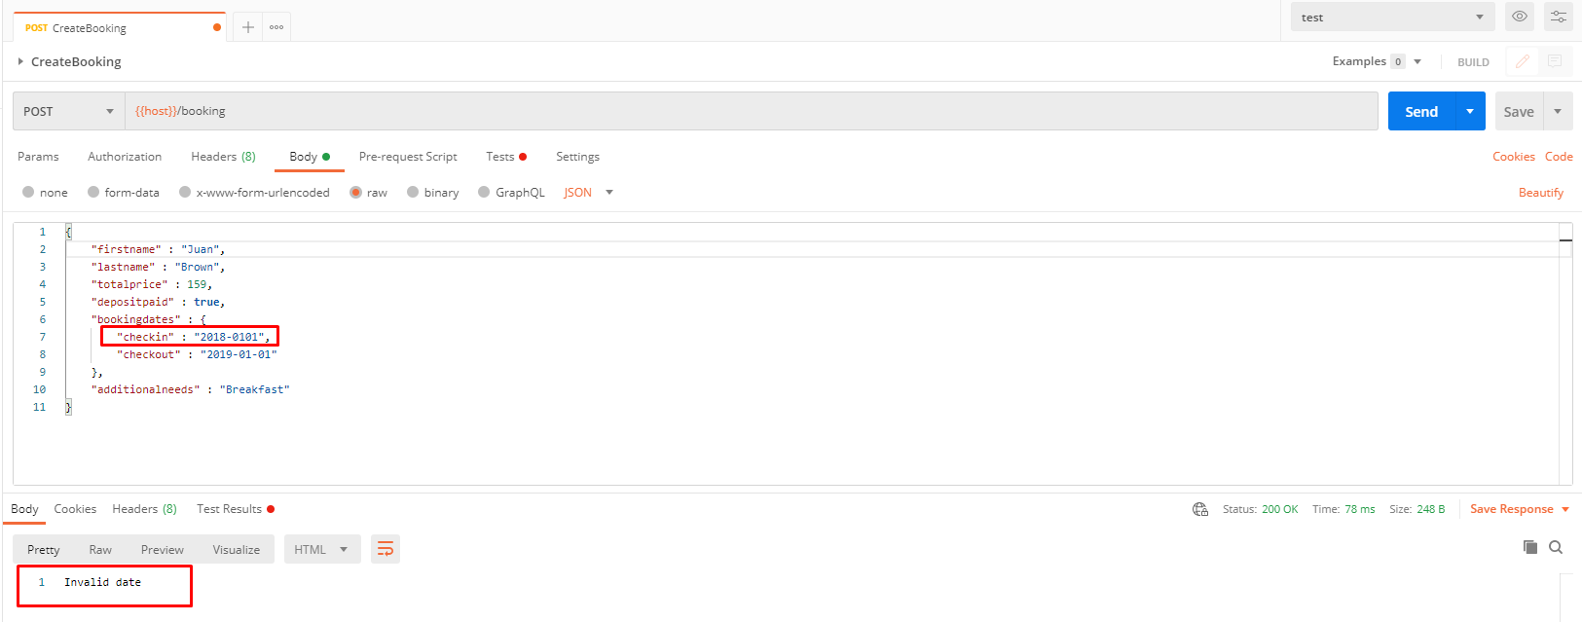

Formato erroneo en firstname y lastname

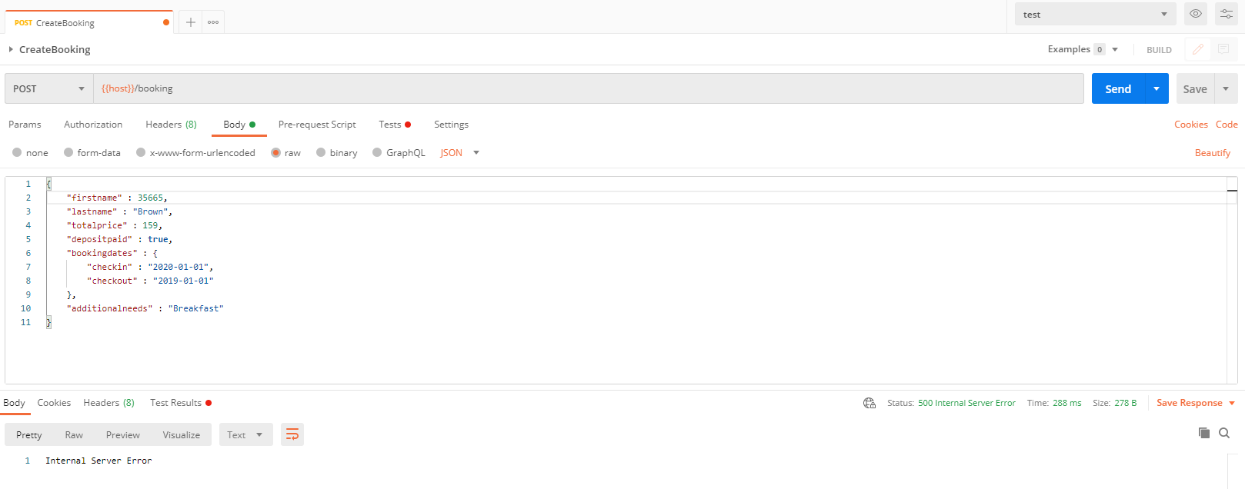

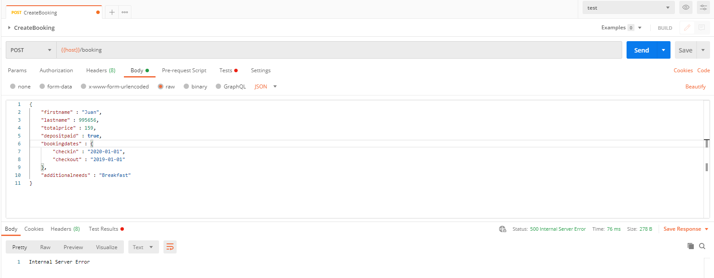

Formato erroneo en totalprice



Registro con checkin mayor al checkout

GetBooking
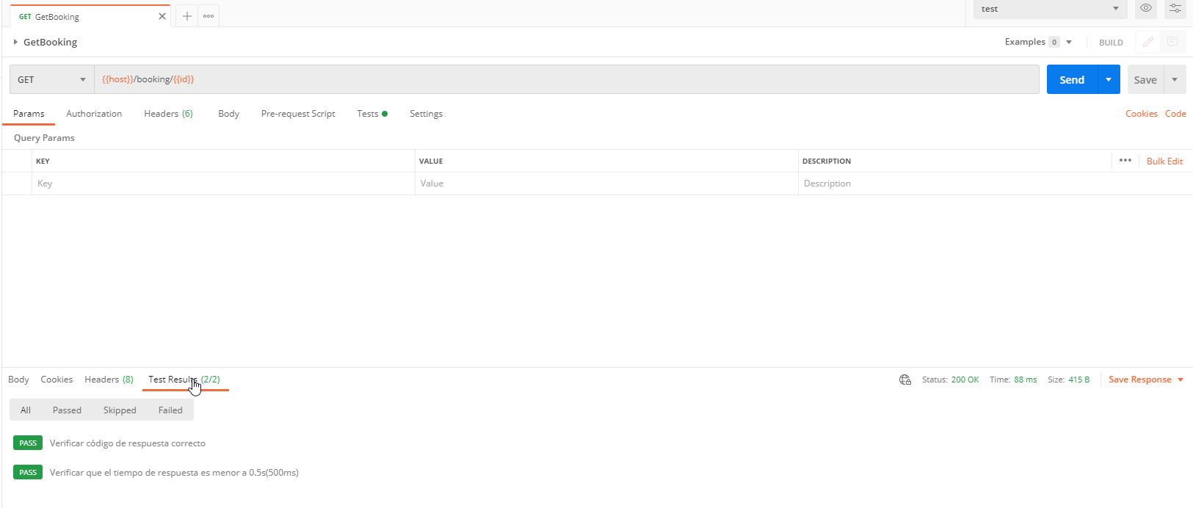
En la capacidad de GetBooking se está validando el tiempo de respuesta, el codigo de respuesta y se realiza la busqueda del libro con el ide asignado en el anterior request.

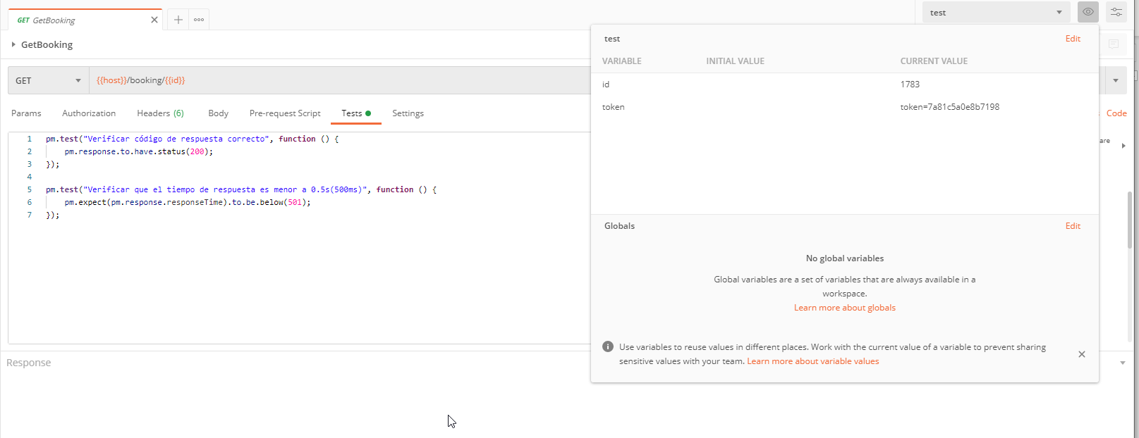

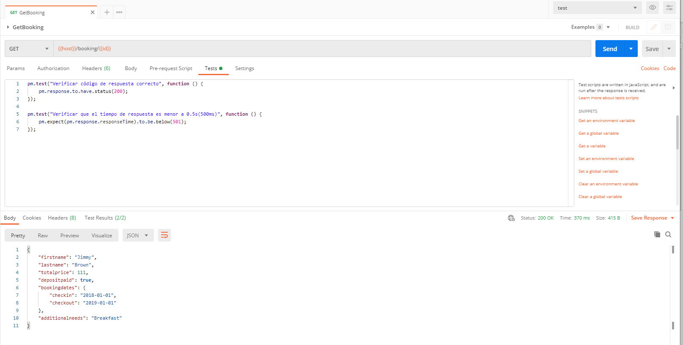

Observamos que todos los test dan como resultado exitoso

UpdateBooking
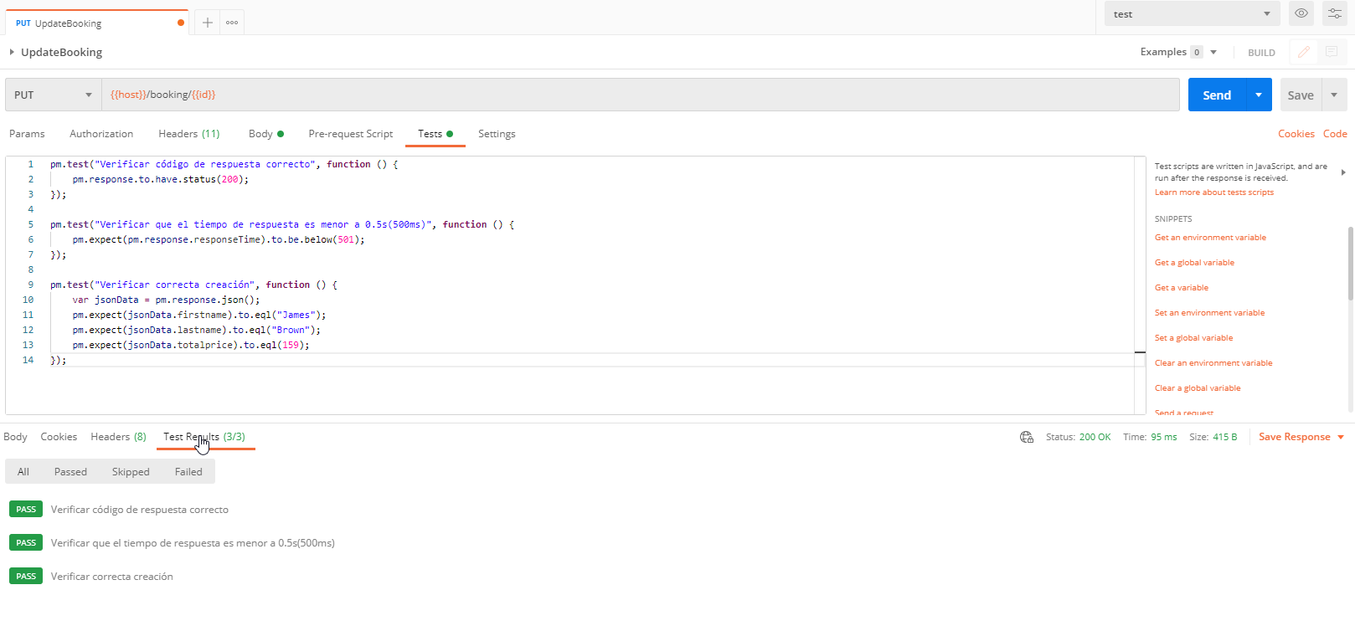
En la capacidad de UpdateBooking se está validando el tiempo de respuesta, el codigo de respuesta y la actualización correcta del libro validando cada uno de los campos.

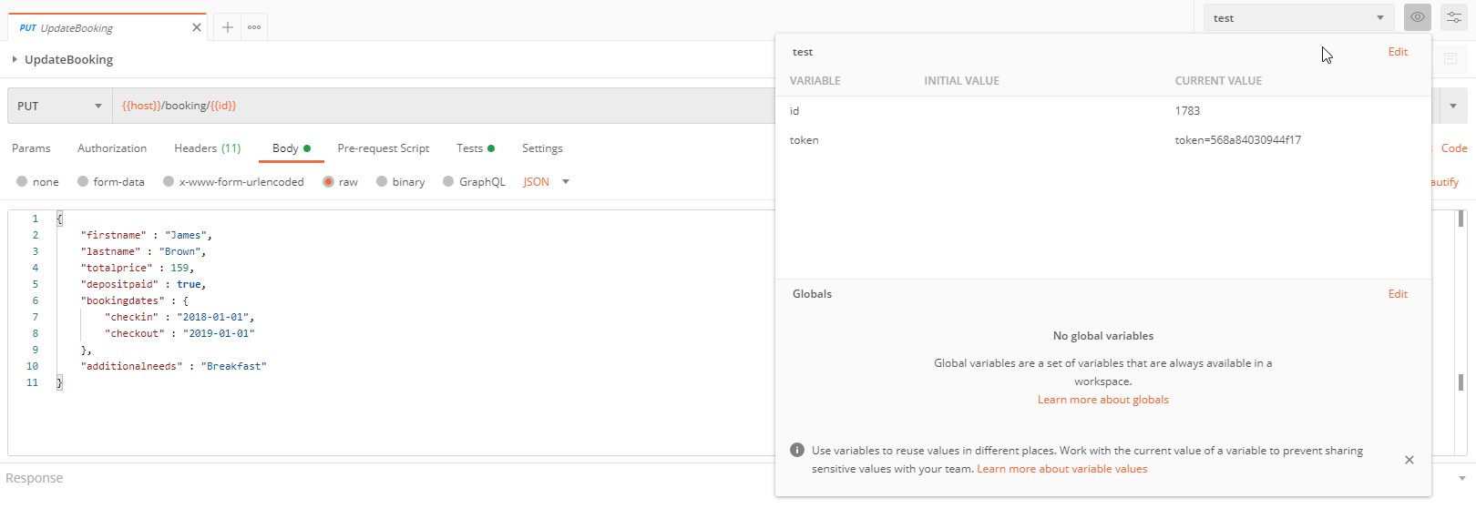

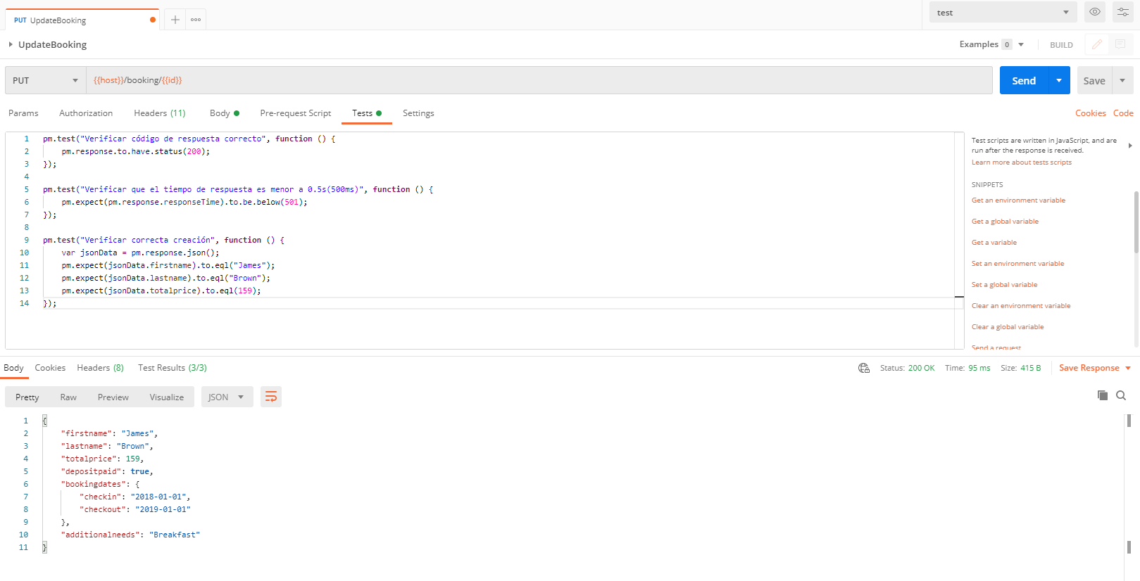

Observamos que todos los test dan como resultado exitoso

DeleteBooking
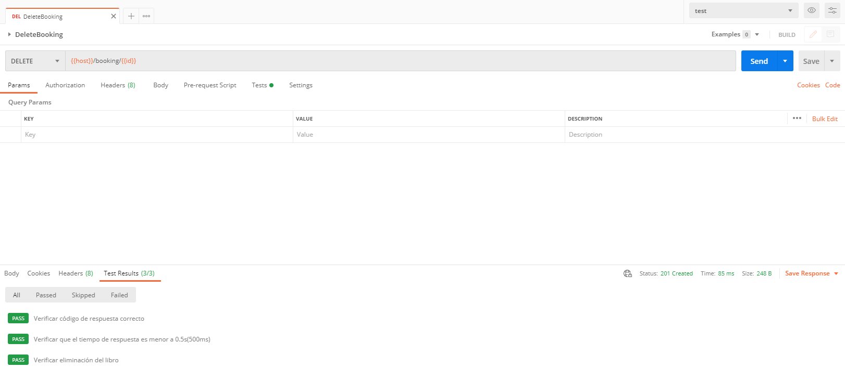
En la capacidad de DeleteBooking se está validando el tiempo de respuesta, el codigo de respuesta y la respusta correcta del body según lo establecido.

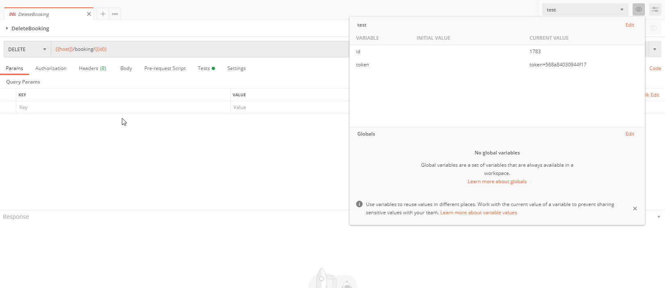

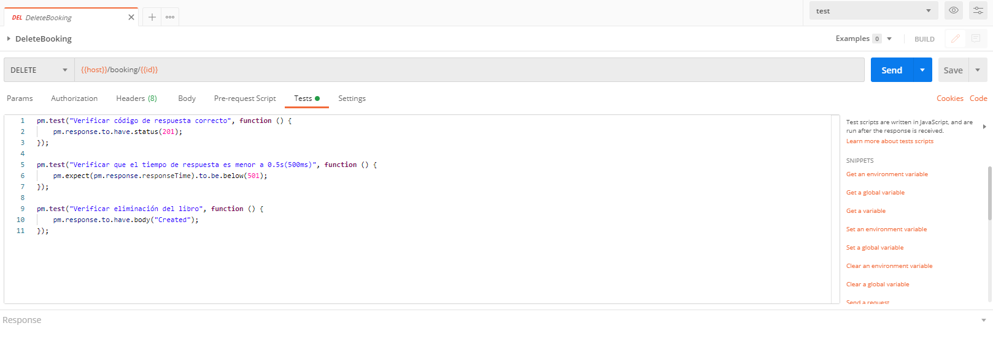

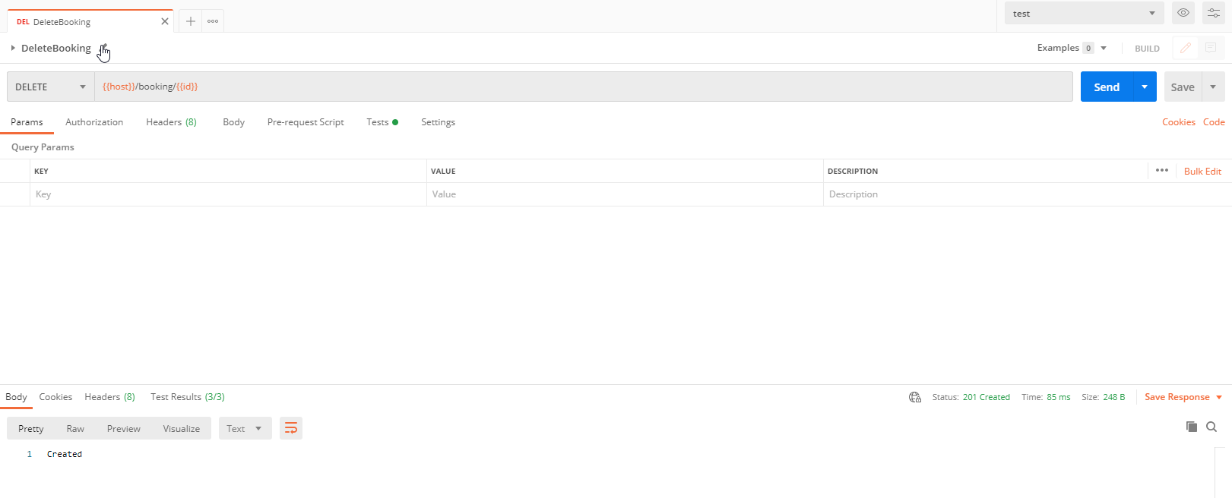

Observamos que todos los test dan como resultado exitoso

Ejecución Automatica
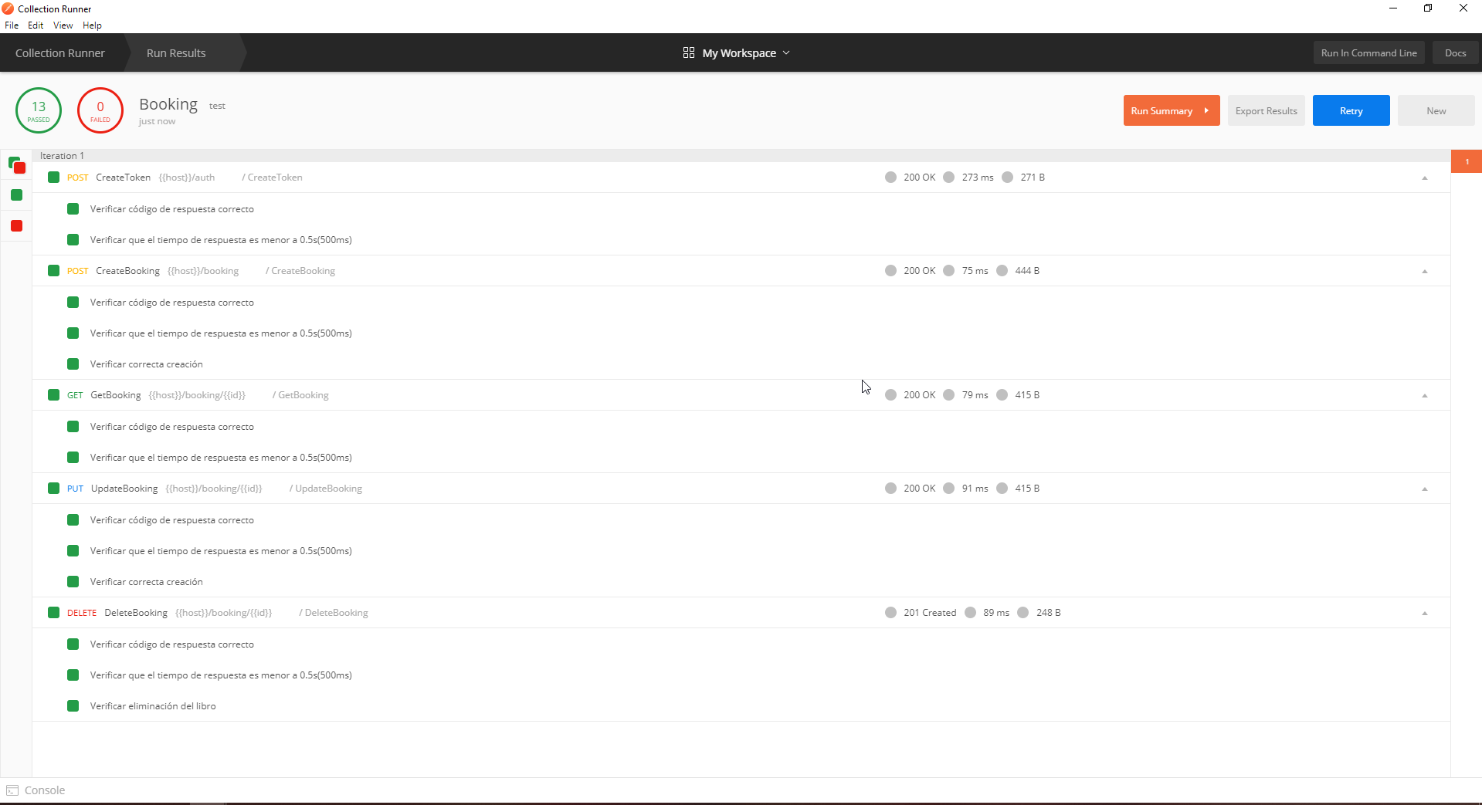
Selecciona la collection, la configuración y cada uno de los request que desea ejecutar de forma automatica.

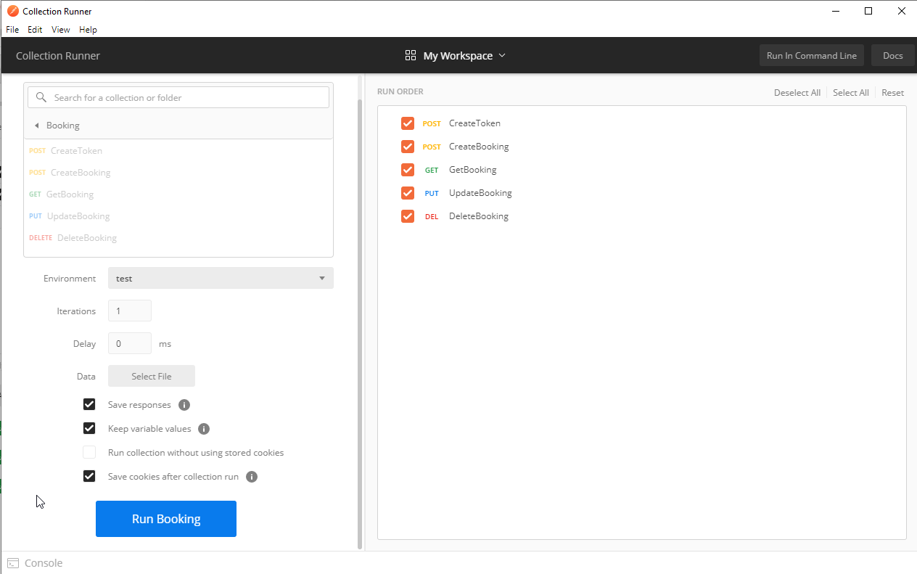

Iniciamos ejecución y observamos que cada test dio como resultado exitoso pudiendo acceder desde allí al response de cada request.

Bugs y recomendaciones
Es posible crear registro con checkin mayor al checkout

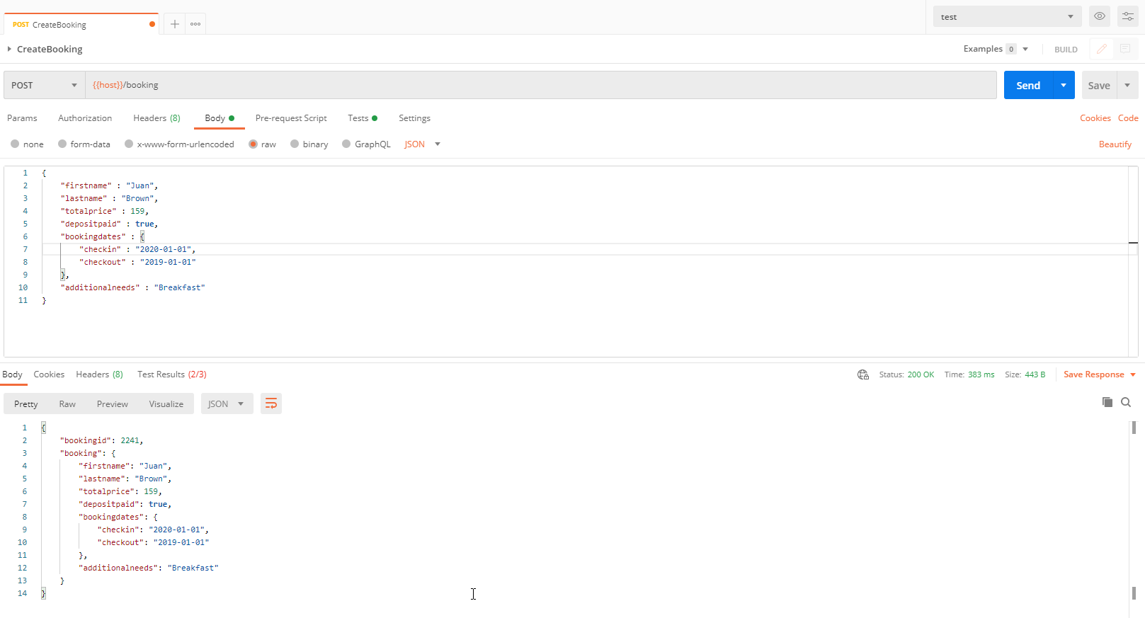

Es posbile guardar un registro con un dato invalido en el campo precio

